상품제안서
코끼리 BM5000RC 미니 5000mAh 도킹형 일체형 보조배터리(C타입&8핀) | 상품코드: F28477

 |  |  |  |  |  |  | 02-412-0044 | www.easy1.co.kr
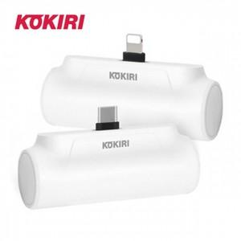

【상세/제작정보】

【인쇄/포장옵션】 | 실크, 레이저 / 포장지포장

【공급단가】 | 수량 | 100~ | 300~ | 500~ | 1,000~ | 3,000~
*VAT별도 | 단가 | 6,130원 | 6,030원 | 5,890원 | 5,740원 | 5,640원

【상품 URL】 | http://www.easy1.co.kr/src/goods_detail.php?gdno=28477

